Накладная-№3
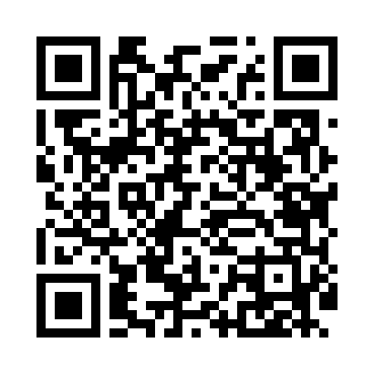
Номер товарно-транспортной накладной: |  |  | Торговый представитель: Amriyev Muhammad
Поставщик: Toshkent falcon fly 2 |  |  | Телефон торгового представителя: +998972880505
Дата отгрузки: 03.12.2025 |  |  | Контрагент: """" Klient
Дата консигнации: |  |  | Адрес:
Доставщик: |  |  | Телефон:
Телефон доставщика:
Время заказа: 03.12.2025 14:53:35
№ | Штрих-код | Название товаров (работ,услуг) | Количество | Количество в кейсе | Цена | Сумма
 |  |  | 35 |  |  | 165.7
1 | 6025422622337 | Поднос столовый пластмасс 1600 41CM XP-91-30 | 4 | 4 шт. | 3.80 | 15.20
2 | 2016586065539 | Подставка для льда из нержавеющей стали DB-30 6-17 | 1 | 1 шт. | 19 | 19
3 | 6988011013889 | Бамбукли ликоб 40x30x1.5 см DB-13-88 | 15 | 15 шт. | 4.10 | 61.50
4 | 2014886614853 | Пластмассовый столовый поднос 30.2*19 XP-11-1 5 | 1 | 1 шт. | 1.60 | 1.60
5 | 2015816225163 | Пластмассовый столовый поднос 35*23.2 XP-11-1 6 | 1 | 1 шт. | 2 | 2
6 | 6927452357176 | Чугун посуда с крышкой 14см DB-57-17 | 1 | 1 шт. | 9.40 | 9.40
7 | 6927452357077 | Ёғоч подставкали чўғун това 24см DB-57-7 | 1 | 1 шт. | 9.30 | 9.30
8 | 6988759251581 | Ёғоч тахтакач 43*25.5 котта каропкада 24 дона мавжуд 43x25.5 см DB-13-60 | 1 | 1 шт. | 5.10 | 5.10
9 | 2012373856977 | Деревянная доска 42×17 см SV-100-1 | 1 | 1 шт. | 7 | 7
10 | 2010713344207 | Бамбукли ликоб 1+1 BY 088 28x20x2 см DB-19-1 | 1 | 1 шт. | 3.20 | 3.20
11 | None | Yog'och SV-35-10 | 1 | 1 шт. | 6 | 6
12 | None | SV-35-9 | 1 | 1 шт. | 4 | 4
13 | 2010350321067 | Бамбукли ликоб 32x18x2cm DB-19-8 | 1 | 1 шт. | 3.40 | 3.40
14 | 6354080130886 | Деревянная разделочная доска 30CM DB-130-88 | 1 | 1 шт. | 3.60 | 3.60
15 | 6354080130893 | Деревянная разделочная доска 35CM DB-130-89 | 1 | 1 шт. | 4.30 | 4.30
16 | 6823541213111 | Круглая разделочная доска, из бамбука 34см DB -13-18 | 1 | 1 шт. | 3.70 | 3.70
17 | 6920230013172 | Круглая разделочная доска, из бамбука 28см DB -13-17 | 1 | 1 шт. | 2.90 | 2.90
18 | 6920230013196 | Круглая разделочная доска, из бамбука 38см DB -13-19 | 1 | 1 шт. | 4.50 | 4.50
Итого: 165.7$|->UZS: 2,071,250.00

